Ld-Overlap
طول گیرایی آرماتور کششی Ld

$${f^{′}}_{c}$$
محاسبه طول مهاری مستقیم،طول وصله و طول مهاری آرماتور قلاب دار بر اساس مبحث نهم ویرایش 99 و ACI 318-19
تهیه و تنظیم:مهرداد کرمی
گروه طراحی و آموزشی پاراسیویل
ویرایش زمستان 99
- برای استفاده فقط سلول های مقابل سلول های آبی رنگ باید تغییر کند.
$$F_{y}$$
$$φ_{g}$$
 | MPA | 25 | مقاومت فشاری بتن
 | MPA | 400 | تنش تسلیم آرماتور
 | - | 1 | ضریب رده ی فولاد
$$φ_{e}$$
 | - | 1 | ضریب پوشش آرماتور
$$φ_{s}$$
 | >20 | 1 | ضریب اندازه
 | <20 | 0.8
$$φ_{t}$$
 | فوقانی | 1.3 | ضریب موقعیت
 | تحتانی | 1

 |  |  |  | طول مهاری میلگرد مستقیم Ld |  |  |  |  | طول وصله آرماتورها OverLap
 |  |  |  | No. | diam (mm) | تیرها و فونداسیون ها |  | ستون‌ها و دیوارها | No. | diam (mm) | تیرها و فونداسیون ها |  | ستون‌ها و دیوارها
 |  |  |  |  |  | آرماتور تحتانی | آرماتور فوقانی |  |  |  | آرماتور تحتانی | آرماتور فوقانی |  | `
$$cm$$
$$cm$$
$$cm$$
$$cm$$
$$cm$$
$$cm$$
 |  |  |  | 2 | 𝚽8 | 35 | 40 | 35 | 2 | 𝚽8 | 50 | 55 | 50
$$cm$$
$$cm$$
$$cm$$
$$cm$$
$$cm$$
$$cm$$
 |  |  |  | 3 | 𝚽10 | 40 | 50 | 40 | 3 | 𝚽10 | 55 | 65 | 55
$$cm$$
$$cm$$
$$cm$$
$$cm$$
$$cm$$
$$cm$$
 |  |  |  | 4 | 𝚽12 | 50 | 60 | 50 | 4 | 𝚽12 | 65 | 80 | 65
$$cm$$
$$cm$$
$$cm$$
$$cm$$
$$cm$$
$$cm$$
 |  |  |  | 5 | 𝚽14 | 55 | 70 | 55 | 5 | 𝚽14 | 75 | 95 | 75
$$cm$$
$$cm$$
$$cm$$
$$cm$$
$$cm$$
$$cm$$
 |  |  |  | 6 | 𝚽16 | 65 | 80 | 65 | 6 | 𝚽16 | 85 | 105 | 85
$$cm$$
$$cm$$
$$cm$$
$$cm$$
$$cm$$
$$cm$$
 |  |  |  | 7 | 𝚽18 | 70 | 90 | 70 | 7 | 𝚽18 | 95 | 120 | 95
$$cm$$
$$cm$$
$$cm$$
$$cm$$
$$cm$$
$$cm$$
 |  |  |  | 8 | 𝚽20 | 95 | 125 | 95 | 8 | 𝚽20 | 125 | 165 | 125
$$cm$$
$$cm$$
$$cm$$
$$cm$$
$$cm$$
$$cm$$
 |  |  |  | 9 | 𝚽22 | 105 | 135 | 105 | 9 | 𝚽22 | 140 | 180 | 140
$$cm$$
$$cm$$
$$cm$$
$$cm$$
$$cm$$
$$cm$$
 |  |  |  | 10 | 𝚽25 | 120 | 155 | 120 | 10 | 𝚽25 | 160 | 205 | 160
$$cm$$
$$cm$$
$$cm$$
$$cm$$
$$cm$$
$$cm$$
 |  |  |  | 11 | 𝚽28 | 135 | 175 | 135 | 11 | 𝚽28 | 180 | 230 | 180
$$cm$$
$$cm$$
$$cm$$
$$cm$$
$$cm$$
$$cm$$
 |  |  |  | 12 | 𝚽32 | 155 | 200 | 155 | 12 | 𝚽32 | 205 | 260 | 205

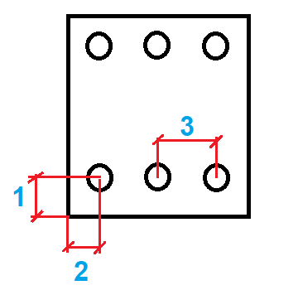

محاسبه طول گیرایی Ld بر اساس رابطه دقیق
$$C_{b}$$
$$d_{bs}$$
$$S$$
$min${1,2,$\frac{3}{2}$}
 | mm | 37.75 | ضریب Cb
 | mm | 12 | قطرخاموت |  |  |  |  |  |  |  |  |  | 8
 | mm | 150 | فاصله خاموت ها |  |  |  |  |  |  |  |  |  | 10
$$N$$
 |  | 3 | تعداد آرماتور طولی |  |  |  |  |  |  | 226.08 |  |  | 12
$$d_{b}$$
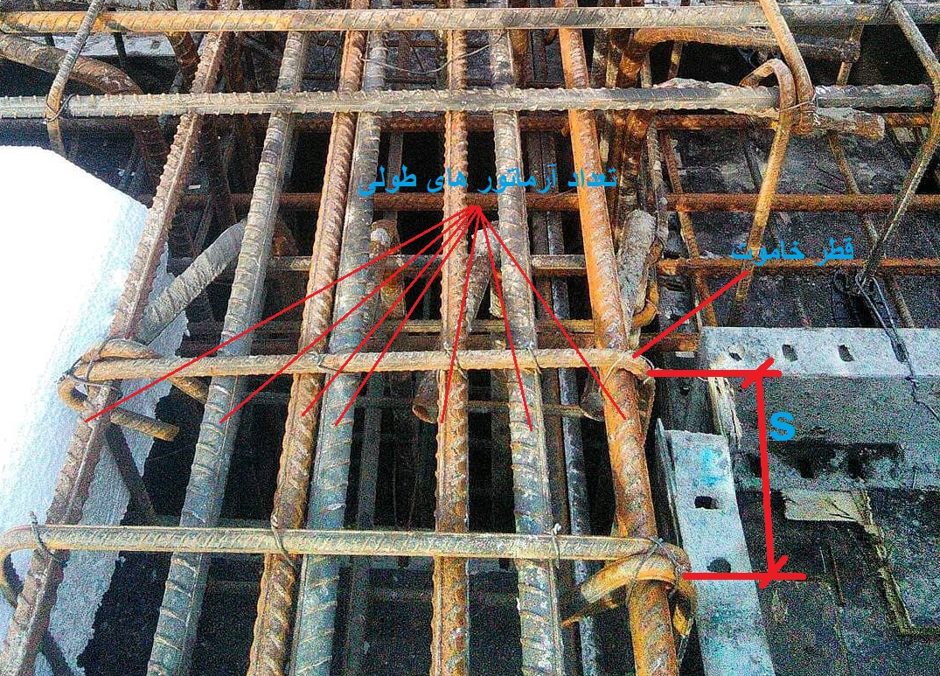
 | mm | 25 | قطر آرماتور اصلی |  |  |  |  |  |  | 20.096 |  |  | 14
$$t or b$$
 |  | Top | موقعیت آرماتور |  |  |  |  |  |  | 2.31384 |  |  | 16
 |  |  |  |  |  |  |  |  |  | 2.31384 |  |  | 18
 |  |  |  |  |  |  |  |  |  |  |  |  | 20
 |  |  |  |  |  |  |  |  |  |  |  |  | 22
$$l_{d}$$
 | mm | 122.58253105 | طول مهار |  |  |  |  |  |  |  |  |  | 25
 |  |  |  |  |  |  |  |  |  |  |  |  | 28
 |  |  |  |  |  |  |  |  |  |  |  |  | 32

 |  |  |  |  |  |  |  |  |  |  |  |  |  | Top
 |  |  |  |  |  |  |  |  |  |  |  |  |  | Bot

 |  |  |  |  |  |  |  |  |  |  |  |  | 1.3

Ldh
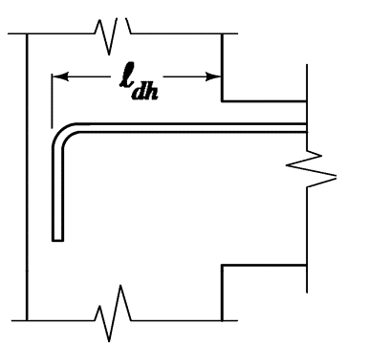
طول گیرایی آرماتور قلاب دار Ldh

$${f^{′}}_{c}$$
$$F_{y}$$
$$φ_{e}$$
 | MPA | 25 | مقاومت فشاری بتن
 | MPA | 400 | تنش تسلیم آرماتور
 | - | 1 | ضریب پوشش آرماتور
$$φ_{c}$$
 | - | 0.8380952381 | ضریب مقاومت بتن | در صورتی که پوشش جانبی قلاب ها در داخل ستون از 65 میلی متر و یا 6 برابر قطر آرماتور بیشتر باشد ضریب برابر با 1 میباشد در غیر این صورت برابر با 1.25 میباشد.(تقریبا در تمامی تیرهای معقول در سازه این ضابطه رعایت میشود).
$$φ_{O}$$
 | - | 1 | ضریب محل مهار |  | 8
 | - | 1.25 |  |  | 10
 |  |  |  |  | 12
$$φ_{r}$$
 | - | 1 | ضریب آرماتور محصور کننده |  | 14
 | - | 1.6 |  |  | 16
 |  |  |  |  | 18
 |  |  |  |  | 20
 |  |  |  |  | 22
$$n$$
 | - | 3 | تعداد خاموت در محل قلاب |  | 25
$$d_{b}$$
 | mm | 10 | قطر خاموت و سنجاق |  | 28
$n$t
 | - | 3 | تعداد ساق موجود در یک راستا |  | 32
$$d_{b}$$
 | mm | 25 | قطر آرماتور طولی تیر
$$n_{l}$$
 | - | 5 | تعداد آرماتور طولی تیر | برای آرماتورهای کوچکتر از 36 میلی متر در صورتی که یکی از شرط های زیر برقرار باشد میتوان ضریب را برابر با 1 در نظر گرفت در غیر این صورت باید ضریب را 1.6 در نظر گرفت.
$$S$$
 | mm | 15 | فاصله بین آرماتورهای طولی تیر |  | 981.25

$$A_{hs}$$
$$A_{th}$$
 | mm | 2453.125 | مساحت آرماتورهای طولی تیر
 | mm | 706.5 | مساحت خاموت و سنجاقی های موجود | 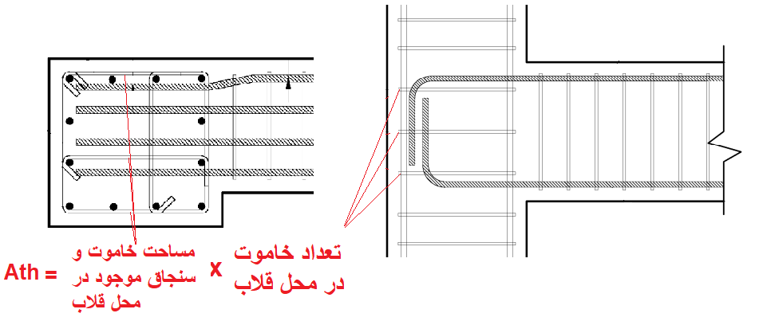
S : فاصله ی مرکز تا مرکز آرماتورهای طولی تیر میباشد.
$$φ_{r}$$
 | - | 1.6 | ضریب آرماتور محصور کننده

Ahs : مساحت آرماتورهای طولی تیر در محل مهار میباشد.
طبق ACI 318-19 و مبحث نهم سال 99 طول مهاری آرماتور قلاب دار باید ضابطه مربوط به قاب های خمشی متوسط و ویژه را نیز رعایت کند.(در واقع بیشترین مقدار بین رابطه ی اصلی و رابطه موجود در فصل لرزه ایی اخذ شود)

Ath : مجموع مساحت خاموت یا سنجاقی های عمود بر قلاب میباشد.
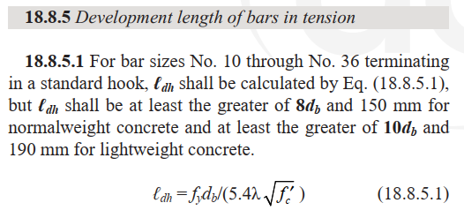

$$l_{dh}$$
طول مهاری میلگرد قلاب دار Ldh
No. | diam (mm) |  | کمترین بعد ستون

$$cm$$
$$cm$$
$$cm$$
$$cm$$
$$cm$$
$$cm$$
1 | 𝚽8 | 15 | 25
2 | 𝚽10 | 15 | 25
3 | 𝚽12 | 20 | 25
$$cm$$
$$cm$$
4 | 𝚽14 | 25 | 30
$$cm$$
$$cm$$
5 | 𝚽16 | 30 | 35
$$cm$$
$$cm$$
6 | 𝚽18 | 40 | 45
$$cm$$
$$cm$$
7 | 𝚽20 | 45 | 50
$$cm$$
$$cm$$
8 | 𝚽22 | 50 | 55
$$cm$$
$$cm$$
9 | 𝚽25 | 60 | 65
$$cm$$
$$cm$$
10 | 𝚽28 | 70 | 75
$$cm$$
$$cm$$
11 | 𝚽32 | 85 | 90

Ldc
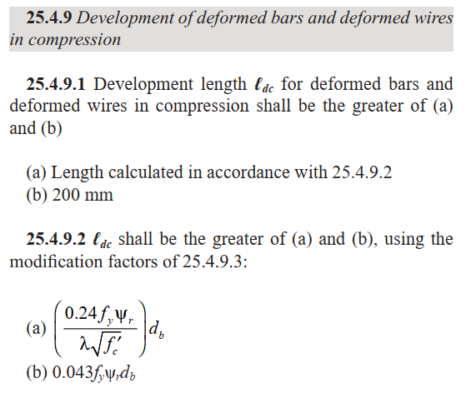
طول گیرایی آرماتور فشاری Ldc

$${f^{′}}_{c}$$
$$F_{y}$$
$$φ_{r}$$
 | MPA | 25 | مقاومت فشاری بتن
 | MPA | 400 | تنش تسلیم آرماتور |  | 8
 | - | 1 | ضریب محصور شدگی |  | 10
 | - | 0.7 |  |  | 12
 |  |  |  |  | 14
 |  |  |  |  | 16
 |  |  |  |  | 18
طول مهاری میلگرد قلاب دار Ldc |  |  |  |  | 20
$$l_{dc}$$
No. | diam (mm) |  |  | ضریب محصورشدگی آرماتورهای فشاری برابر با 1 در نظر گرفته میشود مگر اینکه شرایطی که در زیر گفته شده را برآورده کند.(در محاسبات جدول ذیل این ضریب برابر با 1 در نظر گرفته شده است). | 22
 |  |  |  |  | 25
$$cm$$
1 | 𝚽8 | 20 |  |  | 28
$$cm$$
$$cm$$
2 | 𝚽10 | 20 |  |  | 32
$$cm$$
3 | 𝚽12 | 25
$$cm$$
4 | 𝚽14 | 30 |  |  | 15.36
$$cm$$
5 | 𝚽16 | 35 |  |  | 13.76
$$cm$$
6 | 𝚽18 | 35
$$cm$$
7 | 𝚽20 | 40
$$cm$$
8 | 𝚽22 | 45
$$cm$$
9 | 𝚽25 | 50
$$cm$$
10 | 𝚽28 | 55
$$cm$$
11 | 𝚽32 | 65

